Sheet1
 |  | الوكيل الحصري في المملكة العربية السعودية (مؤسسة وردة الحلويات للتجارة) الرياض تلفون (0112293200 - 0114530133)
 | الصورة | الإسم | الشد | تاريخ الانتهاء | الكمية
1 | 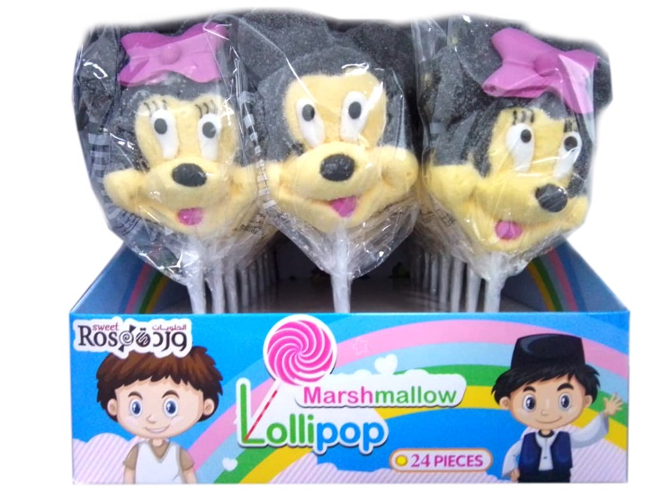 | مصاص مارشمالو ميني ميكي 1 | 6X24X35g | 30/06/2023
2 | 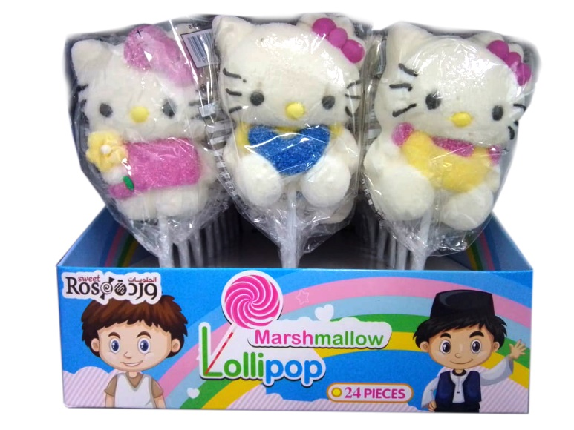 | مصاص مارشمالو هالو كيتي 2 | 6X24X35g | 30/06/2023
3 | 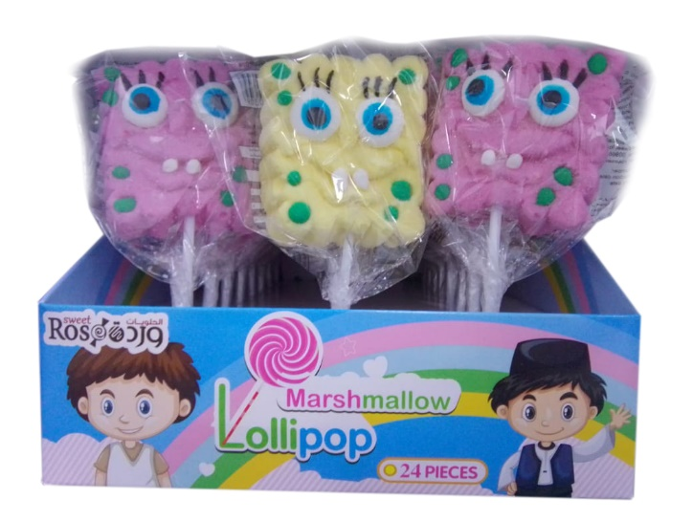 | مصاص مارشمالو سبونج بوب 3 | 6X24X35g | 30/06/2023
4 | 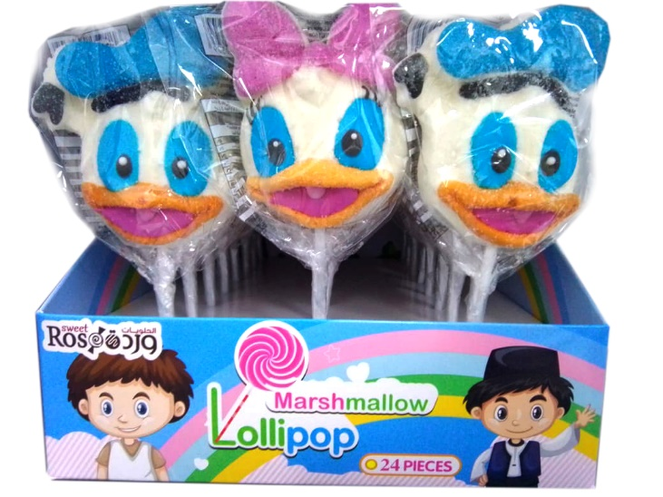 | مصاص مارشمالو بطوط 5 | 6X24X35g | 30/06/2023
5 | 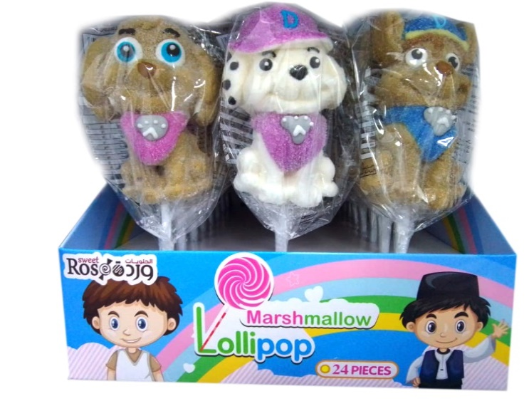 | مصاص مارشمالو كلب 6 | 6X24X35g | 30/06/2023
6 | 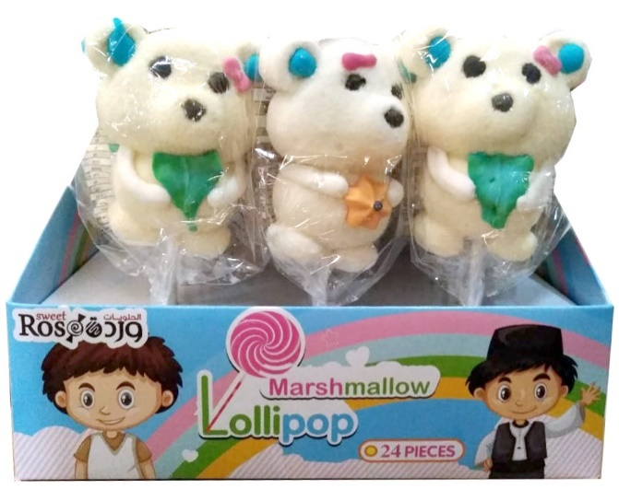 | مصاص مارشمالو دب 4 | 6X24X35g | 30/06/2023
7 | 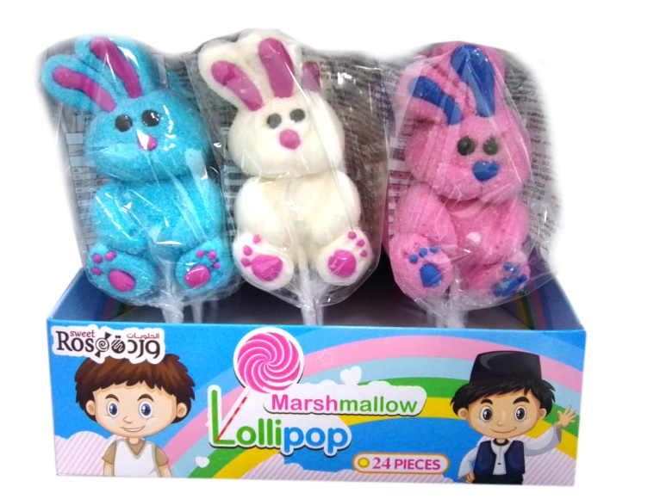 | مصاص مارشمالو أرنب 7 | 6X24X35g | 30/06/2023
8 | 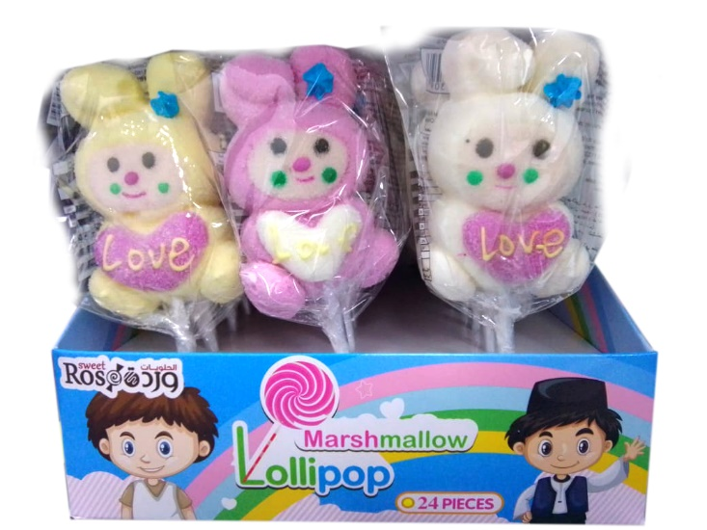 | مصاص مارشمالو أرنب مع قلب 8 | 6X24X35g | 30/06/2023
9 | 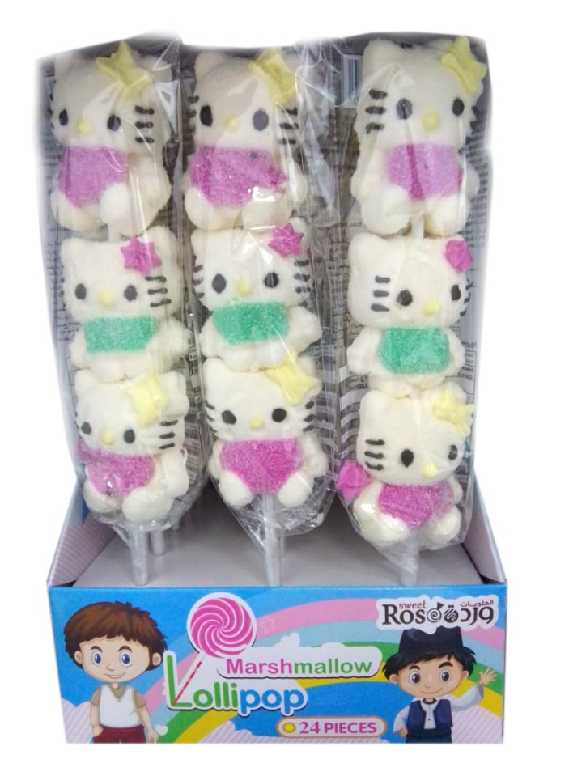 | مصاص مارشمالو طويل هالو كيتي 10 | 6X24X35g | 30/06/2023
10 | 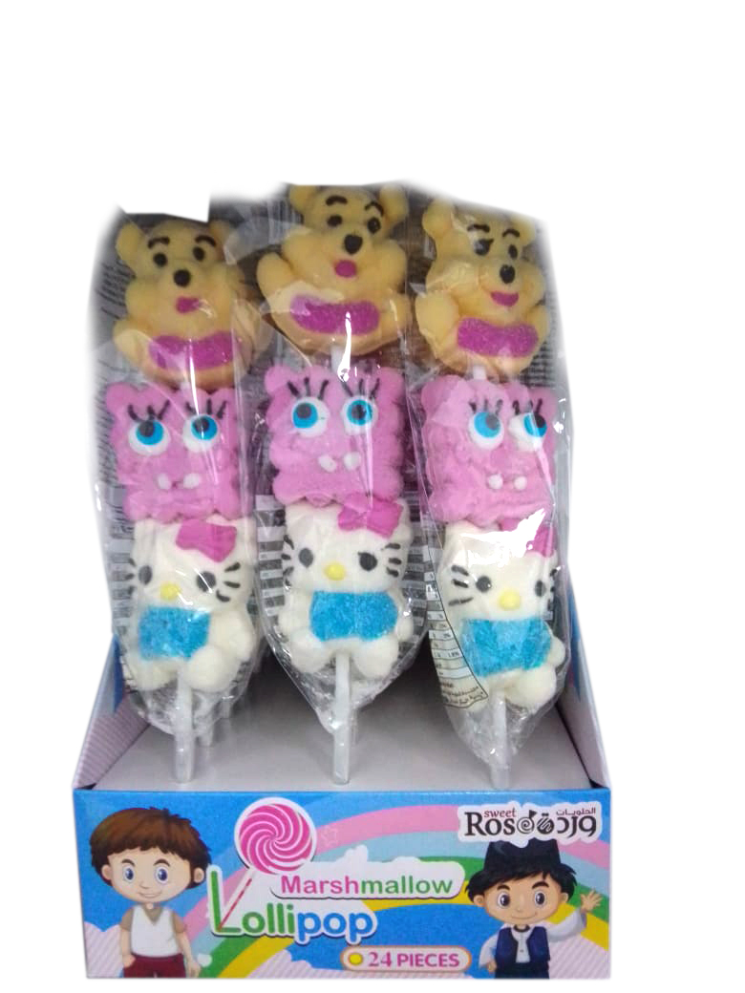 | مصاص مارشمالو ويني، سبونج بوب، هالو كيتي 30 | 6X24X35g | 30/06/2023
11 |  | مصاص مارشمالو طويل حيوانات 20 | 6X24X35g | 30/06/2023
12 | 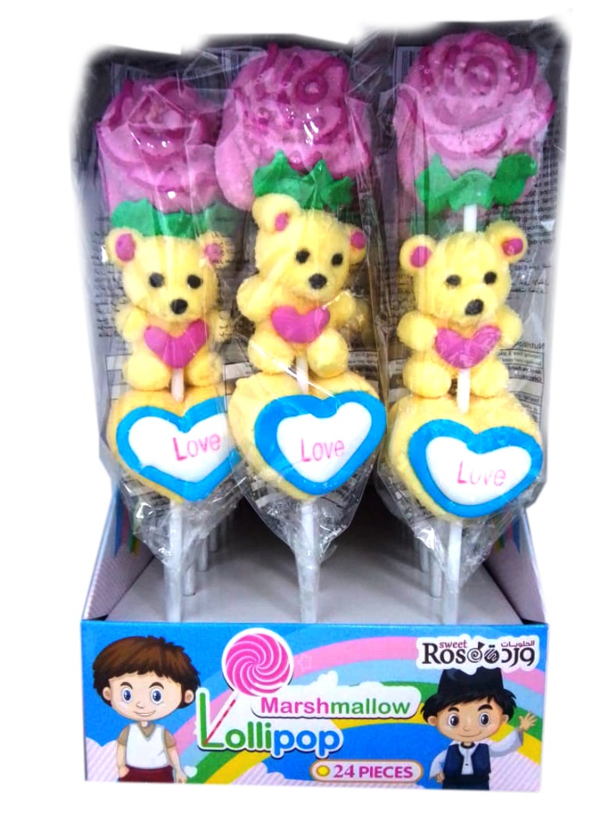 | مصاص مارشمالو وردة، دب، قلب 40 | 6X24X35g | 30/06/2023

